Лист1
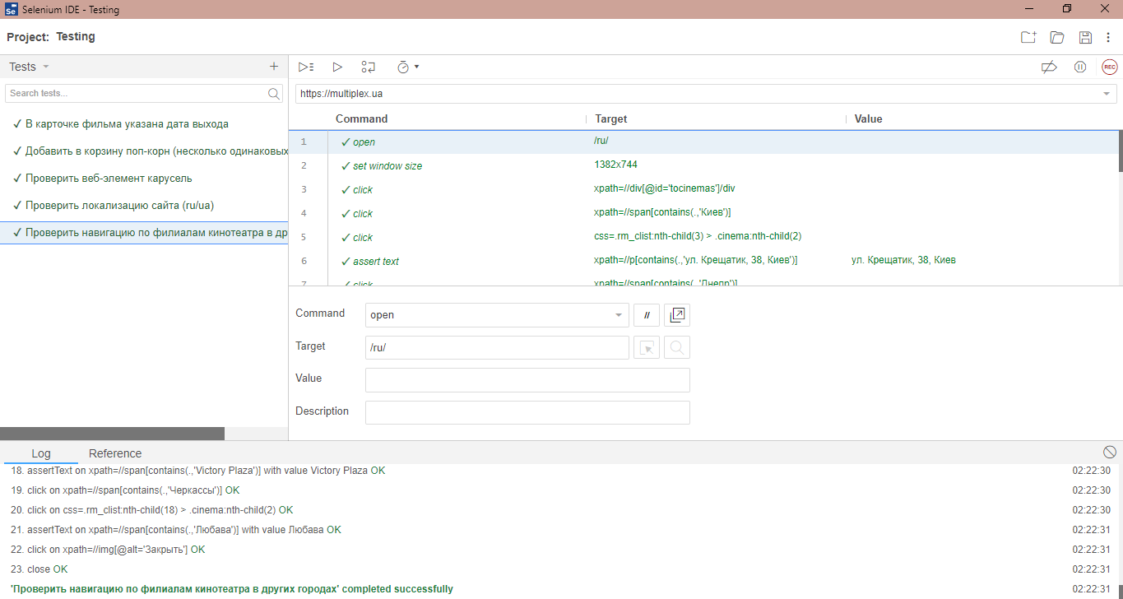
1. В карточке фильма указана дата выхода

2. Добавить в корзину поп-корн (несколько одинаковых позиций)

3. Проверить веб-элемент карусель

4. Проверить локализацию сайта (ru/ua)

5. Проверить навигацию по филиалам кинотеатра в других городах

